Tabelle1
 | Département fédéral de l'environnement, |  |  |  | Assistance pour le remplissage correct de la facture
 | des transports, de l’énergie et de la communication
 | Office fédéral des routes OFROU |  |  |  | Notes générales:
 |  |  |  |  | - Toutes les cellules obligatoires sont surlignées en couleur. Après le remplissage, la couleur disparaît.

Facture |  |  |  |  | - Avant que la facture ne soit transmise par le service cantonal à l'OFROU, elle doit être envoyée sous forme électronique à l'OFROU (ivs@astra.admin.ch) et au prestataire de services Gruner AG pour contrôle (ivs@gruner.ch).

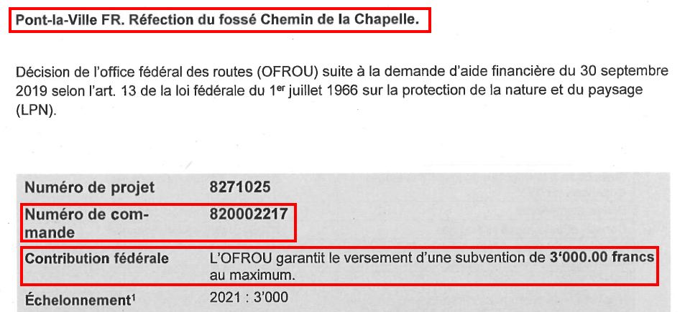
Numéro du projet | 8271025
Numéro de commande |  |  |  |  | Numéro de commande: Cf. extrait de la page de titre de la décision
Nom du projet |  |  |  |  | Nom du projet : Le nom du projet doit correspondre au nom du projet figurant dans la décision (voir extrait de la page de titre de la décision).
Type facture | Facture partielle n° |  |  |  | Type facture: La case doit être cochée pour la facture partielle concernée. Si la facture en question est la facture finale, cochez la case de la facture finale.
 | Facture finale
Aide financière garantie |  |  |  |  | Aide financière garantie: Cf. extrait de la page de titre de la décision, Contribution fédérale
Montant déjà versé
Solde de l’aide financière | CHF - |  |  |  | Montant déjà versé: À remplir uniquement si la facture a été précédée d'une facture partielle, sinon "0"

1. Facturier

Service cantonal IVS |  |  |  |  | Service cantonal IVS chargé de la facturation
Adresse du facturier |  |  |  |  | Adresse du service cantonal IVS
Numéro IDE du facturier |  |  |  |  | Numéro IDE du service cantonal IVS (si disponible)

2. Bénéficiaire de la cotisation

Nom du bénéficiaire de la cotisation |  |  |  |  | Nom du bénéficiaire de la cotisation: nom de la commune / institution qui reçoit la subvention.
Adresse du bénéficiaire |  |  |  |  | Adresse du bénéficiaire: Adresse de la commune / institution bénéficiaire de la subvention.
Numéro IDE du bénéficiaire |  |  |  |  | Numéro IDE du bénéficiaire (si disponible)
Compte N° / IBAN |  |  |  |  | Compte N° / IBAN: Informations sur le bénéficiaire du paiement
Banque |  |  |  |  | Banque: Nom de la banque
Adresse de la banque |  |  |  |  | Coordonnées bancaires : adresse et code postal/localité de la banque

Montant de la facture | CHF - |  |  |  | Montant de la facture: est rempli automatiquement (cf. cellule D78)

délai de paiement |  |  |  |  | Délai de paiement: généralement 30 jours

Le service cantonal chargé des voies de communication historiques confirme par sa signature l’exactitude des indications fournies et l’exécution correcte des mesures:

date de facturation |  |  |  |  | La date de facturation doit obligatoirement être indiquée.
lieu |  |  |  |  | Le lieu doit être impérativement renseigné.
Signature |  |  |  |  | La signature doit être fournie impérativement par le service cantonal (cf. 3. Procédure). Une signature numérique est admise. Important: la date de la signature doit être visible.

Veuillez envoyer la facture signée par le service IVS cantonal et approuvée par l'OFROU, y compris le bulletin de versement, à: |  |  |  |  | Le formulaire de facture et le bulletin de versement doivent impérativement être envoyés sous forme d’un document PDF unique. Les annexes supplémentaires doivent être transmises séparément de la facture et du bulletin de versement, au format numérique (cf. ligne 44).
PDF-Rechnung@efv.admin.ch
La facture, ainsi que toutes les annexes supplémentaires (cf. 5.2), doivent être adressées à:
ivs@astra.admin.ch | et | ivs@gruner.ch

3. Procédure

La facture doit être envoyée impérativement à l'OFROU et au mandataire Gruner AG pour vérification avant d'être envoyée officiellement à l'OFROU. La facture ne peut être transmise au service financier de l'OFROU qu'après avoir été contrôlée et approuvée.
Remarque : nous vous prions de ne pas envoyer les annexes supplémentaires (cf. 5.2.) par la poste au service financier de l'OFROU. Il suffit de les envoyer sous forme électronique à ivs@astra.admin.ch et à ivs@gruner.ch.

4. Détails requis pour le versement

4.1 Brève description de l’état actuel du projet et des mesures exécutées |  |  |  |  | Notes sur le contenu de la brève description

 |  |  |  |  | - travaux réalisés - coûts de construction encourus - référence à l'échelonnement selon la décision (si disponible) - caractéristiques spéciales

4.2 Coûts de construction |  |  |  |  | Exemple pour compléter les coûts de construction :
Coûts donnant droit à des contributions et devant être décomptés dans le présent versement (= Coûts de construction effectifs, cf. décision, chapitre «Calcul de la subvention fédérale») |  |  |  |  | La première étape de la rénovation du mur de pierres sèches à XY est terminée. La facture partielle à l'OFROU est due. Des coûts de construction totaux de 50’000 CHF sont prévus pour l'ensemble de la réparation. Au moment de la facture partielle, la moitié du mur a déjà été construite (environ 25’000 du coût total de la construction). Sur ce montant, 20’000 CHF (travaux de murs en pierres sèches) seront facturés au taux de contribution complet de 25% et 5’000 CHF (fondations en béton = fonctionnelles) au taux de contribution réduit de 12,5%.

avec taux de contribution complet de |  | % |  | CHF
avec taux de contribution complet de |  | % |  | CHF
avec taux de contribution complet de |  | % |  | CHF

avec taux de contribution réduit de |  | % |  | CHF

4.3 Montant de la facture

contribution calculée au taux plein |  |  | 0 | CHF | Remarque: les lignes 68 et 69 ne doivent être remplies que si différents taux de contribution sont appliqués dans un projet (p. ex. si, à côté d'objets nationaux (25%), il y a aussi des objets régionaux (20%) ou locaux (15%).
contribution calculée au taux de contribution réduit |  |  | 0 | CHF
 |  |  |  |  | Montant de la facture total: (ligne D78):
Montant de la facture total |  |  | 0 | CHF | Si la contribution calculée (D75+D76) dépasse la contribution restante de la cellule B15, le montant de la facture déterminante est automatiquement réduit au montant de la cellule B15.

5. Annexes

5.1 Annexes obligatoires (paiements partiels et paiements finaux)
Un bulletin de versement

5.2 Annexes supplémentaires requises en cas de paiement final (numérique uniquement requis) |  |  |  |  | Envoi des annexes supplémentaires nécessaires sous forme numérique à Ulrike Marx et Gruner.
Décompte de construction détaillé concernant les dépenses donnant droit à des contributions
Documentation finale (état initial, d’avancement et final) du projet avec mention des charges figurant dans la décision (Exemple « Documentation finale » ici : http://www.ivs.admin.ch -> Services -> Aide financière)
Autres annexes: |  |  |  |  | Autres annexes:
 |  |  |  |  | Ajoutez d'autres annexes que vous souhaitez joindre à la facture.

